FORMATO EJEMPLO
CARTA P
 | Proporción defectuosa | LCS | LC | LCI
SUBGRUPOS | TAMAÑO | LATAS DE ALUMINIO DEFECTUOSAS np | Proporción defectuosa | LCS | LC | LCI
1 | 50 | 8
2 | 50 | 10 |  |  |  |  | D33+3*RAIZ((D33*(1-D33))/C35)
3 | 50 | 5
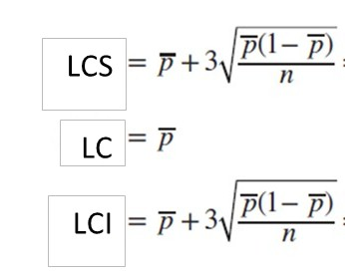
4 | 50 | 13
5 | 50 | 11
6 | 50 | 20
7 | 50 | 18
8 | 50 | 24
9 | 50 | 15
10 | 50 | 9
11 | 50 | 12
12 | 50 | 7
13 | 50 | 13
14 | 50 | 9
15 | 50 | 6
16 | 50 | 12
17 | 50 | 15
18 | 50 | 8 |  |  |  |  |  | ANÁLISIS DE LA CARTA NP
19 | 50 | 10
20 | 50 | 4 |  |  |  |  |  | CRITERIO | PRUEBA | ANÁLISIS
 | 50 | 7 |  |  |  |  |  | PUNTOS FUERA DE LÍMITES | UNO O MÁS PUNTOS FUERA DE LOS LÍMITES DE CONTROL
22 | 50 | 16 |  |  |  |  |  | CAMBIOS DE NIVEL | 8 O MÁS PUNTOS DE UN SOLO LADO DE LA LÍNEA CENTRAL
23 | 50 | 9 |  |  |  |  |  | TENDENCIA | PRUEBA: MÁS DE 14 PUNTOS DE UN SOLO LADO DE LA LINEA CENTRAL.
24 | 50 | 14 |  |  |  |  |  | CICLOS RECURRENTES | PATRONES REPETITIVOS
25 | 50 | 10 |  |  |  |  |  | MUCHA VARIABILIDAD | PRUEBA; Ocho puntos consecutivos en ambos lados de la línea central con ninguno en la zona C.
26 | 50 | 5 |  |  |  |  |  | FALTA DE VARIABILIDAD | PRUEBA: Quince puntos consecutivos en la zona C, arriba o abajo de la línea central.
27 | 50 | 6
28 | 50 | 17
29 | 50 | 12
30 | 50 | 22
PROPORCION MEDIA |  |  |  | SACAR EL PROMEDIO DE LA COLUMNA D

tamaño PROMEDIO |  |  | SACA EL PROMEDIO DE LA COLUMNA B

NOTA: CuandoP y/o n es pequeño, el límite de control inferior puede resultar negativo, en estos casos el valor del límite será = 0

